記入要領
予算の記入要領

・(１)総予算のシートから順番に、黄色のセルに必要事項を記入して下さい。
（黄色のセル以外は自動で入力されます）
・黄色のセルへの入力を一通り終えた段階で、アラートが出ていないかご確認下さい。
・黄色のセルへの入力を一通り終えた段階で、アラートが出ていないかご確認下さい。
・ご提出にあたっては、アラートが出ないように予算を修正してからご提出下さい。
・本ファイルで修正が生じた場合、予算額が合致するように計画様式３-1、３-２も確認・必要に応じ修正して下さい。
・(２)主幹機関＿プログラム推進費シートから(５)教導機関＿研究開発費の合計シートの当年度予算部分は下図のように計画様式３-１、3-２の表紙を転記して下さい。

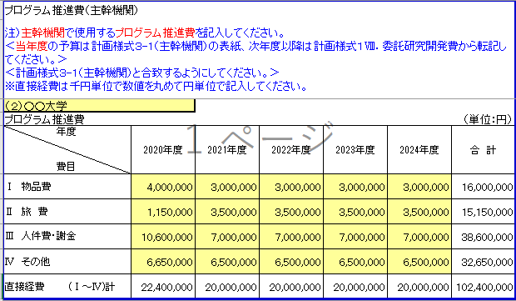

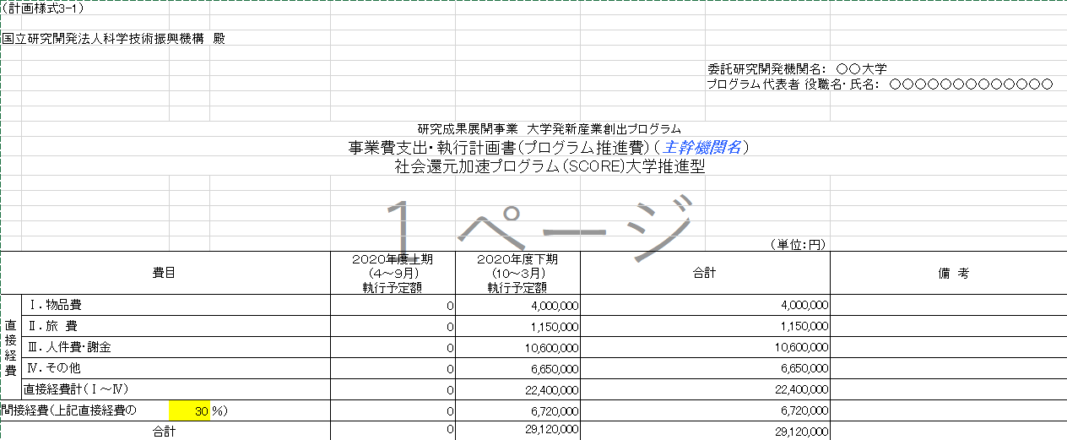
円単位ですが、千円単位に」数値を丸めて記入して下い。
（１）総予算の間接経費は丸めないでください。
ただし、率は必ず整数としてください

